Allmänt
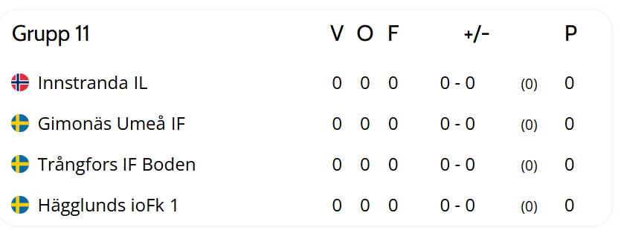
KLASS: | G12 Sparbanken NORD
 |  | Allmännt
 |  | Invigning Fredag 26 Juni grusplanen bredvid PiteEnergi 6 från ca. 19.00. Där kommer det att vara uppvärmning och musik innan paraden startar 20.05
 |  | Boende Rosvik | Trundövägen 15

 |  | Christinaskolan mat
 |  | 11.14:30 | fre/lör
 |  | 16:30-19 | fre/lör
 |  | 10:30-15 | söndag

 |  | Matchlängd | 2x20min

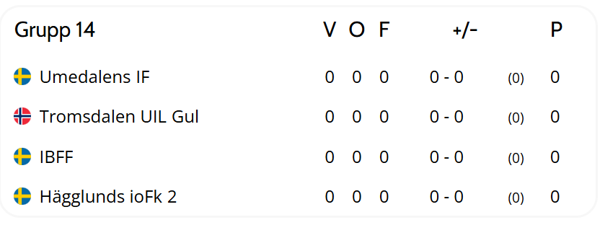
 |  | Övrigt
 |  | Lagansvarig: Incheckning Torsdag 9-23, Nolia Huvudområde.
 |  | Spana in Appen för att följa ert lag. "Piteå SummerGames"

